ET 1-10
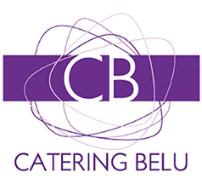
LISTADO 01-10
264 comedor Comercial | 33 comedor Comercial
Irene Formoso Beloso | RODRIGO CAO

C | C

0 comedor Comercial | 0 comedor I+D+i
HELENA RAMA ALVARELLOS | Samuel García García

C | I

126 comedor Comercial | 17 comedor Comercial
Benjamín Mariño Añón | Manuel Regueiro Seoane

C | C

50 comedor Comercial | 208 comedor I+D+i
Miguel González Alonso | José Luis Mourelle Blanco

C | I

237 comedor Comercial | 0 comedor Comercial
Pablo Arufe Lires | Brais Chas Gestal

C | C

